01.DASHBOARDS
 |  |  | TỔNG QUAN THEO DÕI CHẤM CÔNG NHÂN SỰ ĐI LÀM TRONG THÁNG |  |  |  |  |  |  | THÁNG |  | 2 | 2023

 | TỔNG SỐ NHÂN VIÊN |  |  |  | THỐNG KÊ THEO CHỨC VỤ |  |  |  | THỐNG KÊ THEO GIỚI TÍNH
 |  | Phòng TCKT |  | 0 |  | Quản lý (TP, PP) |  | 0 |  |  | Nam | 5
 |  | Phòng HCNS |  | 0 |  | Nhân viên (CV, NV) |  | 0 |  |  | Nữ | 25
 |  | Phòng KD |  | 0
 | TỔNG NHÂN VIÊN |  |  | 0 | TỔNG NHÂN VIÊN |  |  | 0 |  | TỔNG NHÂN VIÊN |  | 30

 | Số nhân viên đi muộn |  | Số phút đi muộn | Tần suất đi muộn | Số nhân viên về sớm |  | Số phút về sớm | Tần suất về sớm | Số nhân viên có ngày nghỉ | Số ngày nghỉ |  | Số nhân viên làm thêm giờ | Số giờ làm thêm
 | 20 |  | 538 | 54 | 22 |  | 748 | 61 | 30 | 162 |  | 24 | 123
TỔNG QUAN CHẤP HÀNH GIỜ GIẤC TẠI CÔNG TY THEO PHÒNG BAN
 | Tổng số phút vào trễ | Tổng số lần ra sớm | Tổng số phút ra sớm | Số ngày nghỉ
Tổ chủ nhiệm | 228 | 27 | 288 | 48
Tổ lý hóa | 75 | 13 | 108 | 27
Tổ thể mỹ | 20 | 2 | 42 | 12
Tổ toán | 100 | 13 | 139 | 23

Tình hình nghỉ theo phòng ban
 | Số ngày nghỉ trong tháng
Tổ chủ nhiệm | 48
Tổ lý hóa | 27
Tổ thể mỹ | 12
Tình hình nghỉ theo tuần
 | Tổ chủ nhiệm | Tổ lý hóa | Tổ thể mỹ
W1 | 11 | 6 | 3
W2 | 10 | 6 | 3
W3 | 15 | 7 | 3
W4 | 10 | 6 | 3
W5 | 1 | 1 | -

Tổng số ngày nghỉ trong tháng theo giới tính
 | SUM of Tổng loại nghỉ
Nam | 7
Nữ | 59
Top 10 NV nghỉ nhiều nhất
 | Số ngày nghỉ
Phạm Thị Mai | 27
Vương Thu Phương | 7
Nguyễn Thị Phương | 7
Nguyễn Thị Toan | 6
Trần Thị Thuỷ | 5
phạm khôi | 5
Nguyễn Văn Trường | 5
Nguyễn Thị Ngoãn | 5
Nguyễn Thị Lan | 5
Nguyễn Quốc Bộ | 5

Thống kê tổng ngày nghỉ trong tháng
 | 0
 | 0
 | 0
 | 0
 | 0
Thống kê số đơn xin nghỉ trong tháng
 | 0
 | 0
 | 0
 | 0
 | 0

Báo cáo tần suất đi muộn theo Phòng/ Ban
 | Tổng số lần vào trễ
Tổ chủ nhiệm | 20.00
Tổ lý hóa | 14.00
Tổ thể mỹ | 1.00
Báo cáo thời gian đi muộn theo Phòng/ Ban (ĐVT: Phút)
 | Tổng số phút vào trễ
Tổ chủ nhiệm | 228
Tổ lý hóa | 75
Tổ thể mỹ | 20

Báo cáo tần suất về sớm theo Phòng/ Ban
 | Tần suất về sớm
Tổ chủ nhiệm | 27
Tổ lý hóa | 13
Tổ thể mỹ | 2
Báo cáo tổng thời gian về sớm theo Phòng/ Ban

Top 10 NV đi muộn về sớm nhiều thời gian nhất (ĐVT: Phút)
 | Tổng số phút đi muộn về sớm
Trần Thị Hồng | 100
Nguyễn Thị Phương | 100
Kiều Oanh | 89
Nguyễn Văn Trường | 85
Bùi Thị Tám | 74
Nguyễn Thị Hoài | 70
Trần Thị Hiền | 57
Nguyễn Thị Lan | 57
Lê Thị Thu Diễm | 57
Bùi Thị Lánh | 57
Top 10 NV đi muộn về sớm tần suất nhiều nhất
 | Tổng số lần đi muộn về sớm
Kiều Oanh | 12
Bùi Văn Khang | 11
Nguyễn Quốc Bộ | 10
Nguyễn Thị Phương | 8
Trần Thị Hồng | 7
Ngô Hồng Quý | 7
Bùi Thị Tám | 7
Vương Thu Phương | 6
Trần Thị Lụa | 6
Nguyễn Văn Trường | 6

Số giờ làm thêm theo phòng ban
 | Tổng số giờ làm thêm
Tổ chủ nhiệm | 29
Tổ lý hóa | 24
Tổ thể mỹ | 16
Số giờ làm thêm theo tuần
 | Tổ chủ nhiệm | Tổ lý hóa | Tổ thể mỹ
W1 | 7 | 2 | 4
W2 | 5 | 12 | 4
W3 | 4 | 2 | -
W4 | 4 | 7 | 7
W5 | 8 | - | -

So sánh số giờ làm thêm theo giới tính
 | Tổng số giờ làm thêm
Nam | 23
Nữ | 100
Top 10 NV làm thêm giờ nhiều nhất
 | Tổng số giờ làm thêm
Nguyễn Thị Ngoãn | 13
Nguyễn Văn Trường | 9
Lê Thị Thu Diễm | 7
Bùi Văn Khang | 7
Bùi Thị Lánh | 7
phạm khôi | 6
nguyễn thùy linh | 6
Nguyễn Thị Phương | 6
Nguyễn Thị Lan | 6
Nguyễn Thị Hoài | 6

Anh/Chị có thể trải nghiệm dùng thử miễn phí với Bộ giải pháp nhân sự 1Office HRM để đánh giá tính ưu việt khi áp dụng phần mềm trong công tác nhân sự.

03.AUTO
Báo cáo số lần đi muộn theo Phòng/ Ban
 | Tổng số lần vào trễ |  |  |  |  |  |  |  | Tổng số lần vào trễ | Tổng số phút vào trễ | Tổng số lần ra sớm | Tổng số phút ra sớm | Số ngày nghỉ
Tổ chủ nhiệm | 20.00 |  |  |  |  |  |  | Tổ chủ nhiệm | 20.00 | 228 | 27 | 288 | 48
Tổ lý hóa | 14.00 |  |  |  |  |  |  | Tổ lý hóa | 14.00 | 75 | 13 | 108 | 27
Tổ thể mỹ | 1.00 |  |  |  |  |  |  | Tổ thể mỹ | 1.00 | 20 | 2 | 42 | 12
Tổ toán | 12.00 |  |  |  |  |  |  | Tổ toán | 12.00 | 100 | 13 | 139 | 23
Tổ văn | 17.00 |  |  |  |  |  |  | Tổ văn | 17.00 | 115 | 19 | 171 | 52
Tổng số phút vào trễ, Tổng số lần ra sớm, Tổng số phút ra sớm và Số ngày nghỉ
Tổng cộng | 64.00
Báo cáo thời gian đi muộn theo Phòng/ Ban (ĐVT: Phút)
 | Tổng số phút vào trễ
Tổ chủ nhiệm | 228
Tổ lý hóa | 75
Tổ thể mỹ | 20
Tổ toán | 100
Tổ văn | 115
Tổng cộng | 538
 | Tổng số lần vào trễ | Tổng số phút vào trễ | Tổng số lần ra sớm | Tổng số phút ra sớm | Số ngày nghỉ |  |  |  | Tổng số lần vào trễ | Tổng số phút vào trễ | Tổng số lần ra sớm | SUM của | Số ngày nghỉ
Tổ chủ nhiệm | 20.00 | 228 | 27 | 288 | 48 |  |  | Tổ chủ nhiệm | 20.00 | 228 | 27 | 288 | 48
Tổ lý hóa | 14.00 | 75 | 13 | 108 | 27 |  |  | Tổ lý hóa | 14.00 | 75 | 13 | 108 | 27
Tổ thể mỹ | 1.00 | 20 | 2 | 42 | 12 |  |  | Tổ thể mỹ | 1.00 | 20 | 2 | 42 | 12
Tổ toán | 12.00 | 100 | 13 | 139 | 23 |  |  | Tổ toán | 12 | 100 | 13 | 139 | 23
Tổ văn | 17.00 | 115 | 19 | 171 | 52 |  |  | Tổ văn | 17.00 | 115 | 19 | 171 | 52
Tổng cộng | 64.00 | 538 | 74 | 748 | 162 |  |  | Tổng cộng | 64.00 | 538 | 74 | 748 | 162
Tần suất về sớm
Số phút về sớm
 | Tần suất về sớm
Tổ chủ nhiệm | 27
Tổ lý hóa | 13
Tổ thể mỹ | 2
Tổ toán | 13
Tổ văn | 19
Tổng cộng | 74

#REF!

 | Tần suất đi muôn | Tổng thời gian đi muộn | Tần suất về sớm | Tổng thời gian về sớm | Tổng ngày nghỉ
Nam | 17 | 135 | 19 | 109 | 23
Nữ | 47 | 403 | 55 | 639 | 139
Tổng cộng | 64 | 538 | 74 | 748 | 162

 | Tần suất đi muôn | Tổng thời gian đi muộn | Tần suất về sớm | Tổng thời gian về sớm
Bùi Thị Tám | 5.00 | 40 | 2 | 34
Kiều Oanh | 9.00 | 30 | 3 | 59
Nguyễn Quốc Bộ | 6.00 | 35 | 4 | 7
Nguyễn Thị Hoài | 3.00 | 45 | 1 | 25
Nguyễn Thị Phương | 4.00 | 50 | 4 | 50
Nguyễn Văn Trường | 3.00 | 35 | 3 | 50
Trần Thị Hồng | 5.00 | 50 | 2 | 50
Trần Thị Lụa | 2.00 | 40 | 4 | 15
Tổng cộng | 37.00 | 325 | 23 | 290

Số ngày nghỉ theo tuần
Tình hình nghỉ theo phòng ban
 | Số ngày nghỉ trong tháng |  |  |  |  |  |  |  | W1 | W2 | W3 | W4 | W5
Tổ chủ nhiệm | 48 |  |  |  |  |  |  | Tổ chủ nhiệm | 11 | 10 | 15 | 10 | 1
Tổ lý hóa | 27 |  |  |  |  |  |  | Tổ lý hóa | 6 | 6 | 7 | 6 | 1
Tổ thể mỹ | 12 |  |  |  |  |  |  | Tổ thể mỹ | 3 | 3 | 3 | 3 | -
Tổ toán | 23 |  |  |  |  |  |  | Tổ toán | 6 | 6 | 6 | 5 | -
Tổ văn | 52 |  |  |  |  |  |  | Tổ văn | 9 | 13 | 11 | 13 | 2
Tổng cộng | 162 |  |  |  |  |  |  | Tổng cộng | 35 | 38 | 42 | 37 | 4

Tổng số lần đi muộn về sớm
Tổng số phút đi muộn về sớm
 | Số ngày nghỉ |  |  | Tổng số giờ làm thêm |  |  | Tổng số lần đi muộn về sớm |  |  |  | Tổng số phút đi muộn về sớm
Phạm Thị Mai | 27 |  | Nguyễn Thị Ngoãn | 13 |  | Kiều Oanh | 12 |  |  | Trần Thị Hồng | 100
Vương Thu Phương | 7 |  | Nguyễn Văn Trường | 9 |  | Bùi Văn Khang | 11 |  |  | Nguyễn Thị Phương | 100
Nguyễn Thị Phương | 7 |  | Lê Thị Thu Diễm | 7 |  | Nguyễn Quốc Bộ | 10 |  |  | Kiều Oanh | 89
Nguyễn Thị Toan | 6 |  | Bùi Văn Khang | 7 |  | Nguyễn Thị Phương | 8 |  |  | Nguyễn Văn Trường | 85
Trần Thị Thuỷ | 5 |  | Bùi Thị Lánh | 7 |  | Trần Thị Hồng | 7 |  |  | Bùi Thị Tám | 74
phạm khôi | 5 |  | phạm khôi | 6 |  | Ngô Hồng Quý | 7 |  |  | Nguyễn Thị Hoài | 70
Nguyễn Văn Trường | 5 |  | nguyễn thùy linh | 6 |  | Bùi Thị Tám | 7 |  |  | Trần Thị Hiền | 57
Nguyễn Thị Ngoãn | 5 |  | Nguyễn Thị Phương | 6 |  | Vương Thu Phương | 6 |  |  | Nguyễn Thị Lan | 57
Nguyễn Thị Lan | 5 |  | Nguyễn Thị Lan | 6 |  | Trần Thị Lụa | 6 |  |  | Lê Thị Thu Diễm | 57
Nguyễn Quốc Bộ | 5 |  | Nguyễn Thị Hoài | 6 |  | Nguyễn Văn Trường | 6 |  |  | Bùi Thị Lánh | 57
Ngô Hồng Quý | 5 |  | Bùi Thị Tám | 6 |  | Nguyễn Thị Ninh | 6 |  |  | Trần Thị Lụa | 55
Lê Thị Thu Diễm | 5 |  | Mai Thị Hường | 5 |  | Nguyễn Thị Lan | 6 |  |  | Hoàng Thị Ngọc | 52
Lê Kim Oanh | 5 |  | Lê Văn Ngân | 5 |  | Lê Thụy Nhật Linh | 5 |  |  | Phan Binh | 45
Kiều Oanh | 5 |  | Lê Kim Oanh | 5 |  | Hoàng Thị Ngọc | 5 |  |  | Nguyễn Thị Toan | 45
Hoàng Thị Ngọc | 5 |  | Vương Thu Phương | 4 |  | Bùi Thị Lánh | 5 |  |  | Lê Văn Ngân | 45
Trần Thị Lụa | 4 |  | Trần Thị Thuỷ | 4 |  | Trần Thị Hiền | 4 |  |  | Nguyễn Quốc Bộ | 42
Trần Thị Hồng | 4 |  | Kiều Oanh | 4 |  | Phan Binh | 4 |  |  | Bùi Văn Khang | 42
Số ngày nghỉ
Tổng số giờ làm thêm
Trần Thị Hiền | 4 |  | Dương Thanh Liễu | 4 |  | Nguyễn Thị Hoài | 4 |  |  | Trần Thị Thuỷ | 40
Phan Binh | 4 |  | Lê Thụy Nhật Linh | 3 |  | Lê Thị Thu Diễm | 4 |  |  | Vương Thu Phương | 39
Phạm Thị Nụ | 4 |  | Trần Thị Hồng | 2 |  | Dương Thanh Liễu | 4 |  |  | Ngô Hồng Quý | 30
nguyễn thùy linh | 4 |  | Phan Binh | 2 |  | Phạm Thị Nụ | 3 |  |  | Phạm Thị Nụ | 28
Nguyễn Thị Ninh | 4 |  | Nguyễn Thị Ninh | 2 |  | Trần Thị Thuỷ | 2 |  |  | Lê Thụy Nhật Linh | 22
Nguyễn Thị Hoài | 4 |  | Nguyễn Quốc Bộ | 2 |  | Nguyễn Thị Toan | 2 |  |  | Mai Thị Hường | 17
Mai Thị Hường | 4 |  | Hoàng Thị Ngọc | 2 |  | Lê Văn Ngân | 2 |  |  | Dương Thanh Liễu | 17
Lê Văn Ngân | 4 |  | Trần Thị Lụa | - |  | Nguyễn Thị Ngoãn | 1 |  |  | Nguyễn Thị Ngoãn | 15
Lê Thụy Nhật Linh | 4 |  | Trần Thị Hiền | - |  | Mai Thị Hường | 1 |  |  | Nguyễn Thị Ninh | 6
Dương Thanh Liễu | 4 |  | Phạm Thị Nụ | - |  | Phạm Thị Mai | - |  |  | Phạm Thị Mai | -
Bùi Văn Khang | 4 |  | Phạm Thị Mai | - |  | phạm khôi | - |  |  | phạm khôi | -
Bùi Thị Tám | 4 |  | Nguyễn Thị Toan | - |  | nguyễn thùy linh | - |  |  | nguyễn thùy linh | -
Bùi Thị Lánh | 4 |  | Ngô Hồng Quý | - |  | Lê Kim Oanh | - |  |  | Lê Kim Oanh | -
Tổng cộng | 162 |  | Tổng cộng | 123 |  | Tổng cộng | 138 |  |  | Tổng cộng | 1,286

 | Tổng số giờ làm thêm |  |  | W1 | W2 | W3 | W4 | W5
Tổ chủ nhiệm | 29 |  | Tổ chủ nhiệm | 7 | 5 | 4 | 4 | 8
Tổ lý hóa | 24 |  | Tổ lý hóa | 2 | 12 | 2 | 7 | -
Tổ thể mỹ | 16 |  | Tổ thể mỹ | 4 | 4 | - | 7 | -
Tổ toán | 40 |  | Tổ toán | - | 4 | 10 | 16 | -
Tổ văn | 14 |  | Tổ văn | - | 2 | 10 | - | -
Tổng số giờ làm thêm
Phòng HCNS, Phòng KD và Phòng TCKT
Tổng cộng | 123 |  | Tổng cộng | 13 | 27 | 26 | 34 | 8
 |  |  |  |  |  |  |  |  |  |  |  |  | Tổng số giờ làm thêm
 |  |  |  |  |  |  |  |  |  |  |  | Nam | 23
 |  |  |  |  |  |  |  |  |  |  |  | Nữ | 100
 |  |  |  |  |  |  |  |  |  |  |  | Tổng cộng | 123

Tổng số giờ làm thêm

 |  |  |  |  |  |  |  |  |  |  |  |  |  | Giới tính | SUM of Tổng loại nghỉ
Nghỉ ốm | Nghỉ phép | Nghỉ Không lương | Nghỉ thai sản | Nghỉ kết hôn |  |  |  | Nghỉ ốm | Nghỉ phép | Nghỉ Không lương | Nghỉ thai sản | Nghỉ kết hôn |  | Nam | 7
 |  |  |  |  |  |  |  |  |  |  |  |  |  | Nữ | 59
 |  |  |  |  |  |  |  |  |  |  |  |  |  | Tổng Cuối | 66

SUM của Tổng loại nghỉ

Phân tích tình hình làm thêm
PHÂN TÍCH TÌNH HÌNH LÀM THÊM
Đơn vị : Công ty TNHH sản xuất vật liệu xây dựng A - Từ tháng 01/2022 đến tháng 12/2022
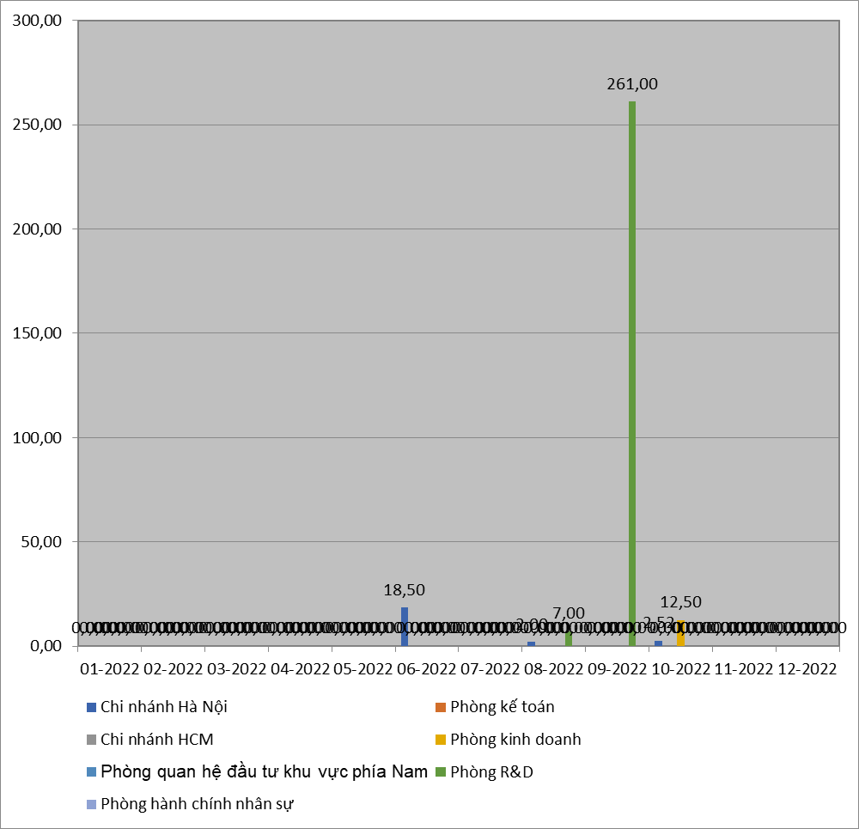
 | Thời gian | Chi nhánh Hà Nội | Phòng kế toán | Chi nhánh HCM | Phòng kinh doanh | Phòng quan hệ đầu tư khu vực phía Nam | Phòng R&D | Phòng hành chính nhân sự
 | 2022-01-01 | 0 | 0 | 0 | 0 | 0 | 0 | 0
 | 2022-02-01 | 0 | 0 | 0 | 0 | 0 | 0 | 0
 | 2022-03-01 | 0 | 0 | 0 | 0 | 0 | 0 | 0
 | 2022-04-01 | 0 | 0 | 0 | 0 | 0 | 0 | 0
 | 2022-05-01 | 0 | 0 | 0 | 0 | 0 | 0 | 0
 | 2022-06-01 | 18.5 | 0 | 0 | 0 | 0 | 0 | 0
 | 2022-07-01 | 0 | 0 | 0 | 0 | 0 | 0 | 0
 | 2022-08-01 | 2 | 0 | 0 | 0 | 0 | 7 | 0
 | 2022-09-01 | 0 | 0 | 0 | 0 | 0 | 261 | 0
 | 2022-10-01 | 2.52 | 0 | 0 | 12.5 | 0 | 0 | 0
 | 2022-11-01 | 0 | 0 | 0 | 0 | 0 | 0 | 0
 | 2022-12-01 | 0 | 0 | 0 | 0 | 0 | 0 | 0

